工作表1
SC25-1187060校舍興建與修葺及設備購置 - 資訊設備（暑期）-- 報價單
子項目編號 | M25-0005855929
子項目名稱 | 智慧體育校園身體素質提升專案

報價內容
序 號 | 內 容 | 要 求 | 位 置 | 數 量 | 單位 | 單 價(MOP) | 金 額(MOP)
1 | R25-0005855930 智慧體育操場一體機及其配件 | 計劃引進操場設備，用於輔助體育課立定跳遠、跳繩、仰臥起坐、俯臥撐、跑步等多個項目的識別分析和成績記錄，從而豐富學生個人檔案。設備支持教師發布課堂任務和主題任務，也支持隨堂模式和課後運動角模式，學生無論在課中還是課後都可以通過該設備完成相關運動項目，激發學生運動熱情，同時便於收集學生體質健康數據，以支撐學生個性化干預方案的生成。 詳情請參考圖１至５。 | B-1-Pa1 B禮堂 | 1 | 台
2 | R25-0005858770 投屏器/多媒體盒子 電視盒子 | 安裝到原有禮堂大堂的電視上, 將智慧體育一體機學生龍虎榜等資訊呈現出來, 以激勵學生之間的競爭, 提高學生運動的興趣, 改善學生的體魄和體質. 詳情請參考圖１至５。 | B-1-Pa1 B禮堂 | 1 | 台
總價
備註 | 1.以上軟硬件需包括安裝及調試、場地佈置等； 2.軟硬件須包含安裝及送貨之服務； 3.硬件須包含4年保養及上門送修之服務； 4.報價內容須等同功能或更優。

序 | 參考圖片 |  | 具體要求
圖1 | 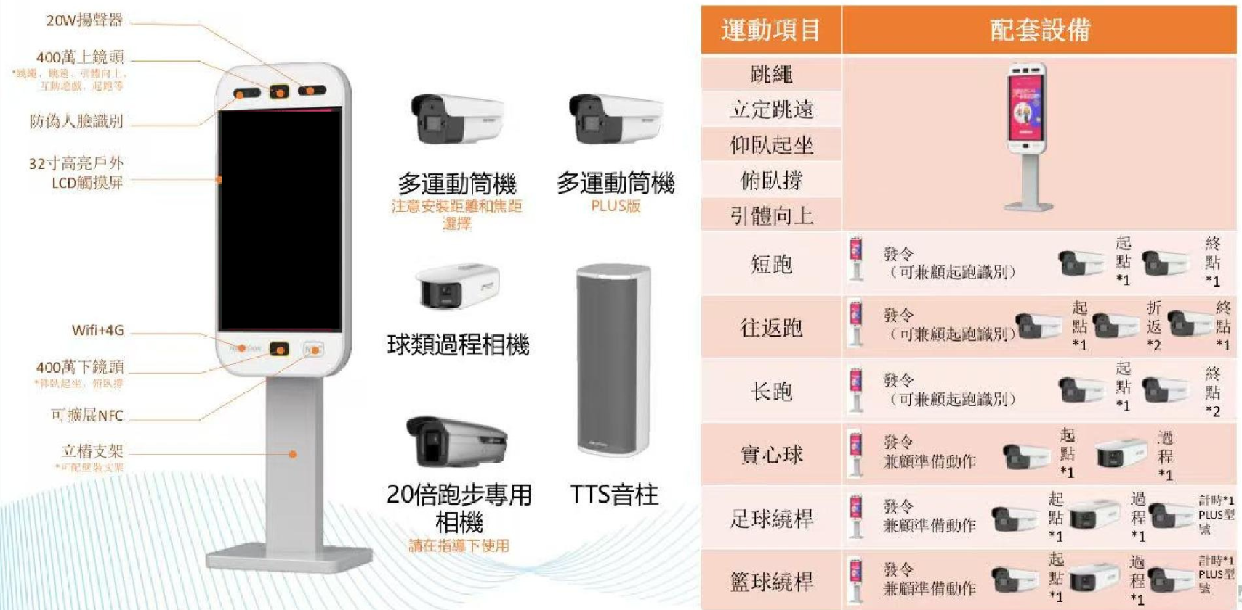 |  | 必須包括智慧一體主機及開展各項運動項目所需的軟硬件設備；
圖2 |  |  | 設備的軟硬件能夠讓學生開展多種運動項目，例如： 需要有：跳繩、立定跳遠、仰臥起坐、俯臥撐、往返跑 可選項目：引體向上、短跑、長跑、實心球、足球繞悍、籃球繞桿等等。 設備基本功能如下： 人臉識別：能準確檢測學生的身份； 高效檢測：能準確測量學生的運動成績和參與度。 數據分析：具備數據收集和分析功能，提供運動表現報告。 互動性：支持學生之間的互動和競賽，增加運動樂趣。 易操作：界面友好，方便老師和學生使用。 耐用性：具備防水、防塵等特性。 多功能性：支持多種運動項目，滿足不同需求。 連接能力：可與其他設備或平台連接，方便數據共享。
圖3 | 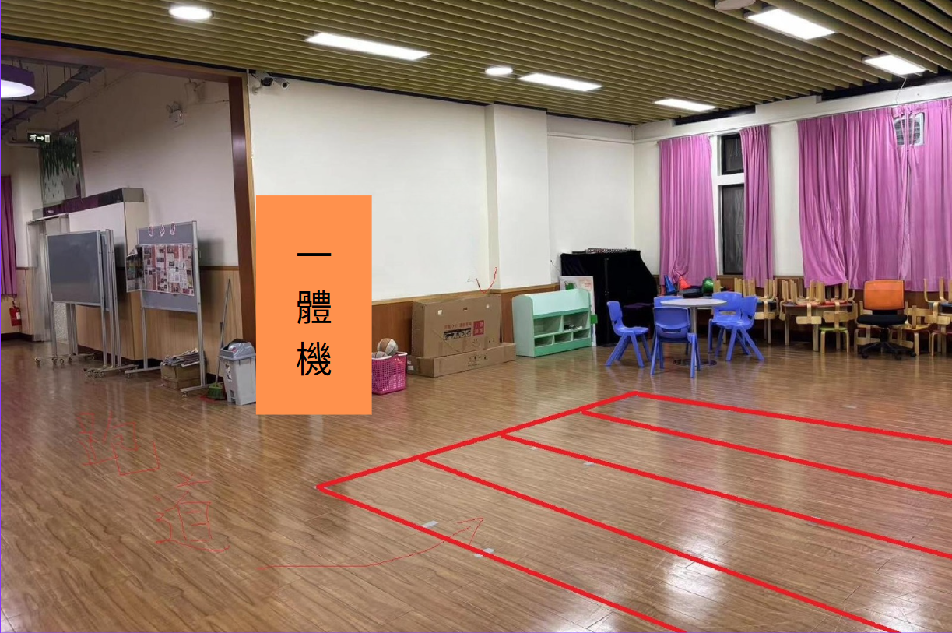 |  | 一體機的安裝位置（如圖）
圖4 | 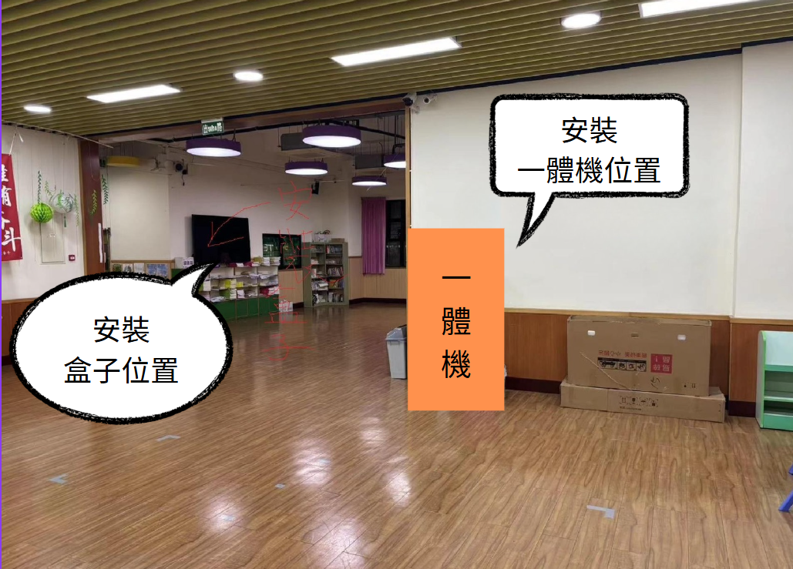 |  | 一體機及電視投展盒子的安裝位置（如圖）
圖5 | 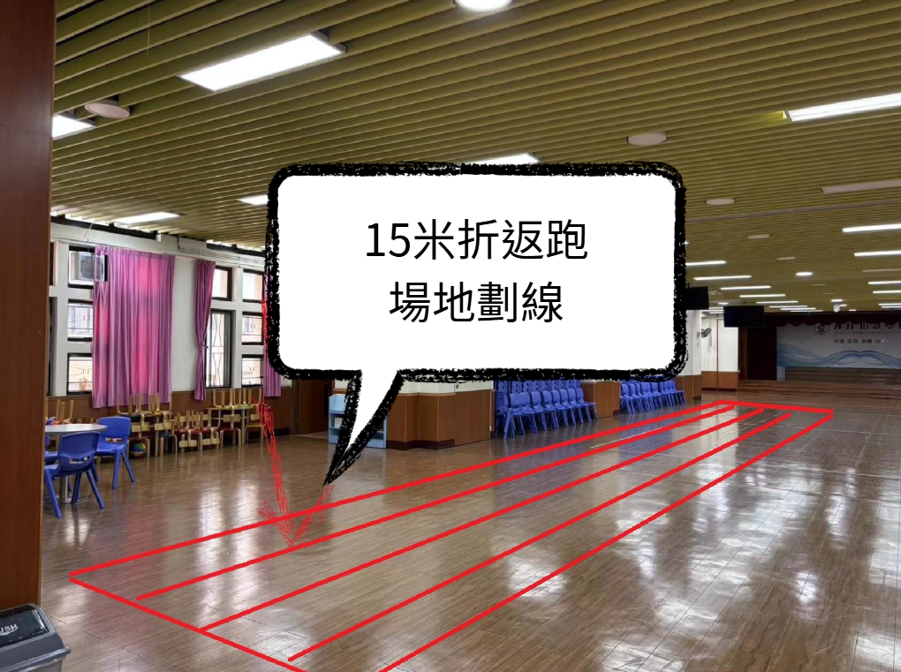 |  | 場地劃線佈局參考（如圖）

